상품제안서
웨이브극세사담요 | 상품코드: F28989

 |  |  |  |  |  |  | 02-412-0044 | www.easy1.co.kr
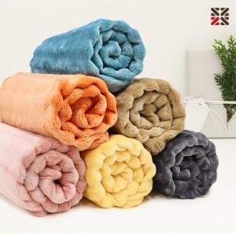

【상세/제작정보】 | <p>* 100개 미만 담요네임택-실크1도 35000</p>

【인쇄/포장옵션】 | 실크 / OPP(비닐)

【공급단가】 | 수량 | 100~ | 300~ | 500~ | 1,000~ | 3,000~
*VAT별도 | 단가 | 5,760원 | 5,660원 | 5,520원 | 5,420원 | 5,280원

【상품 URL】 | http://www.easy1.co.kr/src/goods_detail.php?gdno=28989

